Лист1
 |  |  | Комплектующие для светодиодных бегущих строк |  |  |  |  |  | ОПТ 1 от 10 000 ОПТ 2 от 30 000 ОПТ 3 от 100 000

АКЦИЯ ДЕЙСТВУЕТ ПРИ ПОКУПКЕ ОДНОГО ТОВАРА МИНИМУМ НА 50 000 РУБ.
В комплект входит: 1 шлейф, 1 провод 5 V, 4 магнита.
Модули для бегущих строк |  |  |  |  |  |  |  |  |  |  | АКЦИЯ!!!
Изображение |  |  | Название | Потребление | Напряжение | Цвет | Размеры, мм | ОПТ"1" | ОПТ"2" | ОПТ"3"
 |  |  | Р10R | 20W | 5V | Красный | 320х160 | 540.00 | 520.00 | 450.00 | 430.00
 |  |  | P10Y | 21W | 5V | Жёлтый | 320х160 | 590.00 | 570.00 | 520.00 | 499.00
 |  |  | P10B | 21W | 5V | Синий | 320х160 | 590.00 | 570.00 | 520.00 | 499.00
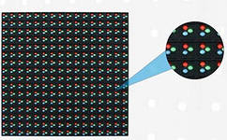
 |  |  | P10G | 23W | 5V | Зелёный | 320х160 | 590.00 | 570.00 | 520.00 | 510.00
 |  |  | P10W | 23W | 5V | Белый | 320х160 | 590.00 | 570.00 | 520.00 | 499.00
 |  |  | P10P | 23W | 5V | Розовый | 320х160 | 900.00 | 870.00 | 850.00
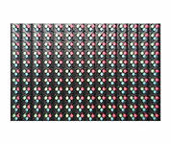
 |  |  | P10RG | 30W | 5V | Красный,зеленый | 320х160 | 1,120.00 | 1,050.00 | 970.00 | 940.00
 |  |  | P10RGB | 20W | 5V | Цветной | 160х160 | 960.00 | 830.00 | 760.00 | 740.00
 |  |  | P10RGB | 40W | 5V | Цветной | 320х160 | 1,750.00 | 1,650.00 | 1,345.00 | 1,245.00
Размер в пикселях 32х16 и 16х16 соответственно. Степень защиты - IP65. Плотность пикселей на кв.м. - 10 000шт.
Контроллеры для бегущих строк
Изображение |  |  | Название |  | Зона покрытия в пикселях |  | Тип подключения | ОПТ"1" | ОПТ"2" | ОПТ"3"
 |  |  | BX-5UT |  | 512х16, 256х32 |  | Шлейф. 2 ряда. | 620.00 | 580.00 | 480.00
 |  |  | BX-5U0 с USB |  | 1024х16, 512х32, 320х48, 256х64 |  | Шлейф. 4 ряда. | 720.00 | 690.00 | 590.00
 |  |  | BX-5U0 c USB/COM |  | 1024х16, 512х32, 320х48, 256х64 |  | Шлейф. 4 ряда. | 750.00 | 720.00 | 650.00
 |  |  | BX-5U1 c USB |  | 1 цвет 2048*16 1024*32 672*48 512*64 2 цвета 1024*16 512*32 336*48 256*64 |  | Шлейф. 4 ряда. | 1,100.00 | 1,000.00 | 900.00
 |  |  | BX-5U3 c USB |  | 1 цвет 3200*32 2048*64 1344*96 1024*128 2 цвета 2048*32 1024*64 672*96 512*128 |  | Требуется Хаб: HUB256-T8, HUB128-T8, HUB256-T12, HUB128-T12 | 1,600.00 | 1,560.00 | 1,490.00
 |  |  | Hub12(128-T12) |  |  |  |  | 280.00 | 261.00 | 249.00
 |  |  | Hub40-HD (128-8 рядов)
 |  |  |  |  | Посмотреть зоны покрытия других контроллеров серии ВХ

 |  |  | По наличию и стоимости контроллеров отличных от наименования, представленного в прайсе, вы можете обратиться к менеджеру Компании LED-SIB.

Алюминиевый профиль 9045 и профиль жесткости продается по 3 метра, если надо отрезать в размер + 100 руб.
Комплектующие для бегущих строк
Изображение |  |  | Название |  | Мощность | Напряжение | Размеры, мм | ОПТ"1" | ОПТ"2" | ОПТ"3"
 |  |  | Блок питания 50W 10A 5V |  | 50W | 5V | 159x98x42 | 390.00 | 379.00 | 368.00
 |  |  | Блок питания 100W 20A 5V |  | 100W | 5V | 198x98x42 | 450.00 | 420.00 | 408.00
 |  |  | Блок питания 200W 40A 5V |  | 200W | 5V | 198x110x49 | 840.00 | 550.00 | 529.00 | 520.00
Изображение |  |  | Название |  |  |  |  | ОПТ"1" | ОПТ"2" | ОПТ"3"
 |  |  | Датчик температуры и влажности |  |  |  |  | 890.00 | 850.00 | 808.00

 |  |  | Кабель USB/USB 1,5м |  |  |  |  | 190.00 | 180.00 | 120.00 | 85.00
 |  |  | Кабель USB/COM 0,8м |  |  |  |  | 300.00 | 285.00 | 250.00
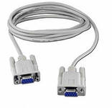 |  |  | Кабель COM/COM 1,5м
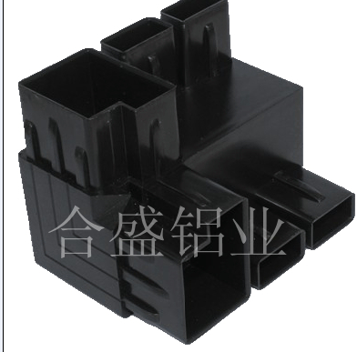 |  |  | Уголок 9045 |  |  |  |  | 50.00 | 45.00 | 35.00 | 29.00
 |  |  | Соединитель для профиля 9045 |  |  |  |  | 70.00 | 60.00 | 45.00
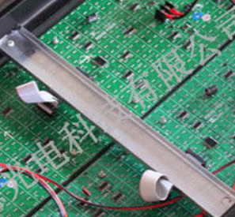 |  |  | Профиль жесткости (1 хлытс 3 метра) цена за метр |  |  |  |  | 180.00 | 170.00 | 90.00 | 75.00
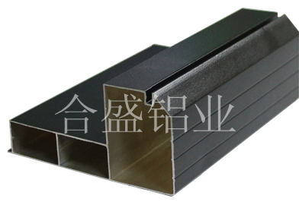 |  |  | Профиль для бегущих строк алюминиевый 9045 (1 хлытс 3 метра) цена за метр |  |  |  |  | 310.00 | 295.00 | 230.00 | 180.00
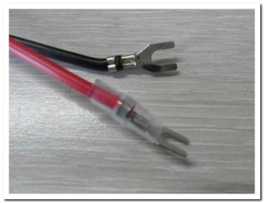
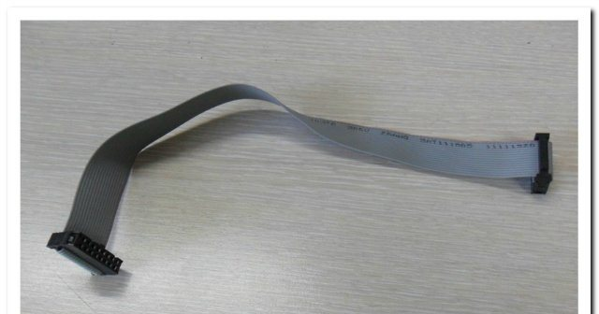 |  |  | Шлейф для соединения бегущих строк |  |  |  |  | 12.00 | 10.00 | 8.00 | 5.00
 |  |  | Кабель питания 5V |  |  |  |  | 12.00 | 10.00 | 8.00 | 5.00
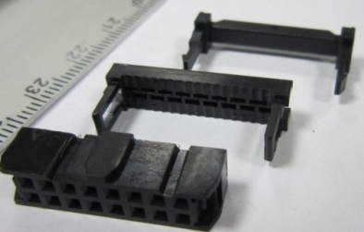 |  |  | Коннектор |  |  |  |  | 12.00 | 10.00 | 8.00 | 5.00
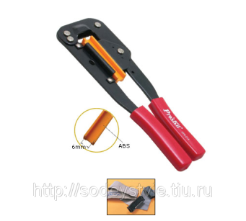 |  |  | Инструмент-обжимка для 16 PIN/50 PIN
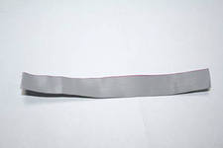 |  |  | Шлейф 16 PIN/бухта метражом (цена за метр) |  |  |  |  | 60.00 | 50.00 | 40.00
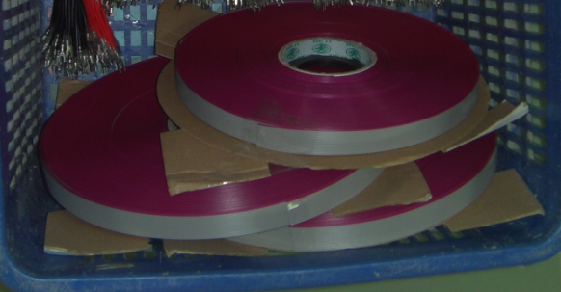 |  |  | Шлейф 16 PIN/бухта |  |  |  |  | 1,600.00 | 1,520.00 | 1,444.00 | 999.00
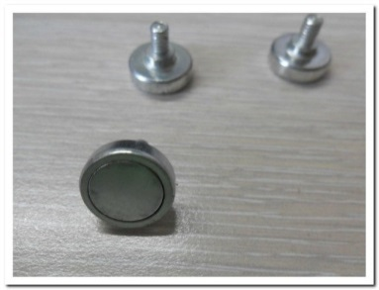 |  |  | Магниты для крепления модулей |  |  |  |  | 10.00 | 8.50 | 5.00 | 3.50
Изображение |  |  | Название |  |  |  |  | Цена, руб. |  | Цена, руб.

К НАЧАЛУ |  |  |  |  |  |  |  | К НАЧАЛУ |  | К НАЧАЛУ

 | Зоны покрытия контроллеров серии BX
 | BX5A0 | 1 цвет 1024*16 512*32 320*48 256*64 2 цвета 512*16 256*32 160*48 128*64
 | BX5A1 | 1 цвет2048*16 1024*32 672*48 512*64 2 цвета 1024*16 512*32 336*48 256*64
 | BX5A2 | 1 цвет 3200*16 2048*32 1344*48 1024*64 2 цвета 2048*16 1024*32 672*48 512*64
 | BX5A3 | 1 цвет 3200*32 2048*64 1344*96 1024*128 2 цвета 2048*32 1024*64 672*96 512*128
 | BX5A4 | 1 цвет 2048*64 1024*128 672*192 512*256 2 цвета 1024*64 512*128 336*192 256*256
 | BX5M1 | 1 цвет 2048*16 1024*32 672*48 512*64 2 цвета 1024*16 512*32 336*48 256*64
 | BX5M2 | 1 цвет 3200*16 3200*32 2688*48 2048*64 2 цвета 3200*16 2048*32 1344*48 1024*64
 | BX5M3 | 1 цвет3200*32 2048*64 1344*96 1024*128 2 цвета 2048*32 1024*64 672*96 512*128
 | BX5M4 | 1 цвет 2048*64 1024*128 672*192 512*256 2 цвета 1024*64 512*128 336*192 256*256
 | BX5UT | 1 цвет512*16 256*32 2 цвета 256*16 128*32
 | BX5U0 | 1 цвет 1024*16 512*32 320*48 256*64 2 цвета 1024*16 512*32 320*48 256*64
 | BX5U1 | 1 цвет 2048*16 1024*32 672*48 512*64 2 цвета 1024*16 512*32 336*48 256*64
 | BX5U2 | 1 цвет 3200*16 2048*32 1344*48 1024*64 2 цвета 2048*16 1024*32 672*48 512*64
 | BX5U3 | 1 цвет 3200*32 2048*64 1344*96 1024*128 2 цвета 2048*32 1024*64 672*96 512*128
 | BX5U4 | 1 цвет 2048*64 1024*128 672*192 512*256 2 цвета 1024*64 512*128 336*192 256*256

